Bugs
Внимание: для корректного отображения прикрепленных изображений, необходимо скачать таблицу на ПК

Проект | EtnaTrader Mobile
Название документа | Баг-репорт 1
Требования | -
Цель проверки | Проверка правильной работы функционала вкладки Profile
Дата проведения | 2024-03-03
Исполнитель | Павлович Е.М.
Среда тестирования | POCO F5, Версия OC (для POCO F5) - 1.0.1.0.UMRRUXM, Версия Android - 14 UKQ 1.230804.001. Build ETNA Lite version 1.11
Предусловия | 1. Приложение должно быть запущено 2. Открыта вкладка Profile с главной страницы
Шаги теста | 1. Перейти на вкладку Account settings
 | 2. Перейти на вкладку Documents

Ожидаемый результат | Поле элемента Date отображается во всю длину на экране. При нажатии на поле, появляющийся календарь, целиком отображается на экране.
Фактический результат | Поле элемента Date частично скрыто. При нажатии на поле, появляющийся календарь, вылазит за видимую часть экрана.
Статус бага | Minor
Приоритет устранения бага
Прикрепленный файл | смотри --->

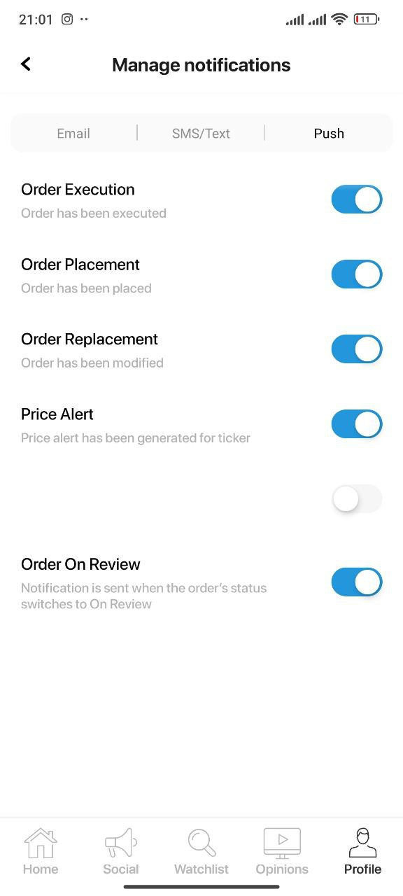
Проект | EtnaTrader Mobile
Название документа | Баг-репорт 2
Требования | -
Цель проверки | Проверка правильной работы функционала вкладки Profile
Дата проведения | 2024-03-03
Исполнитель | Павлович Е.М.
Среда тестирования | POCO F5, Версия OC (для POCO F5) - 1.0.1.0.UMRRUXM, Версия Android - 14 UKQ 1.230804.001. Build ETNA Lite version 1.11
Предусловия | 1. Приложение должно быть запущено 2. Открыта вкладка Profile с главной страницы
Шаги теста | 1. Перейти на вкладку Account settings
 | 2. Перейти на вкладку Notifications
 | 3. Перейти во вкладку Push

Ожидаемый результат | Все переключатели имеют название и дополнительную информаци.
Фактический результат | Отображается переключатель без названия и дополнительной информации
Статус бага | Minor
Приоритет устранения бага
Прикрепленный файл | смотри --->

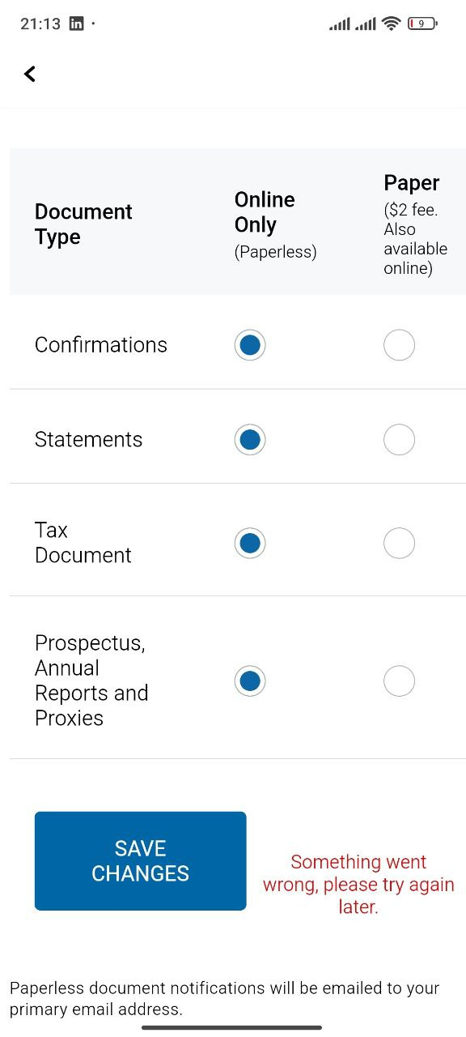
Проект | EtnaTrader Mobile
Название документа | Баг-репорт 3
Требования | -
Цель проверки | Проверка правильной работы функционала вкладки Profile
Дата проведения | 2024-03-03
Исполнитель | Павлович Е.М.
Среда тестирования | POCO F5, Версия OC (для POCO F5) - 1.0.1.0.UMRRUXM, Версия Android - 14 UKQ 1.230804.001. Build ETNA Lite version 1.11
Предусловия | 1. Приложение должно быть запущено 2. Открыта вкладка Profile с главной страницы
Шаги теста | 1. Перейти на вкладку Account settings
 | 2. Перейти на вкладку Paperless Settings
 | 3. Radiobuttons таблицы перевести из положения Paper в положение Online Only
 | 4. Нажать на кнопку Save changes

Ожидаемый результат | При нажатии на кнопку Save changes новые настройки предоставления отчетной документации сохраняются
Фактический результат | При нажатии на кнопку Save changes появляется сообщение об ошибке
Статус бага | Minor
Приоритет устранения бага
Прикрепленный файл | смотри --->

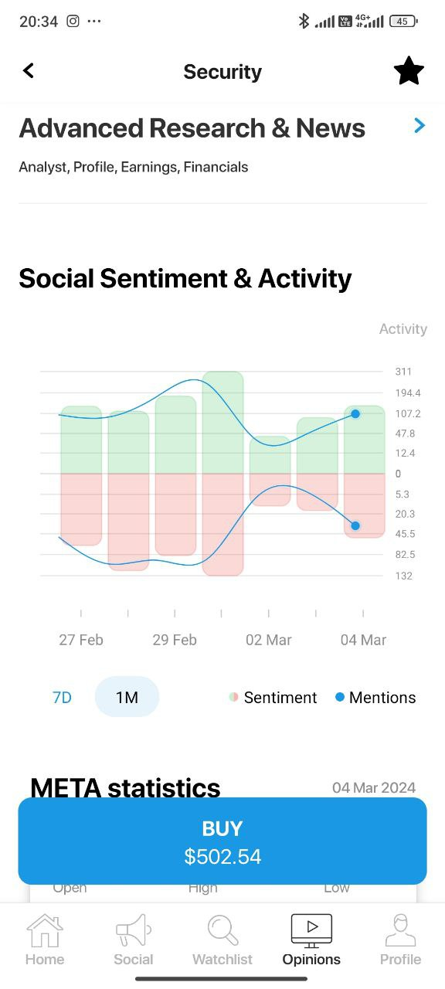
Проект | EtnaTrader Mobile
Название документа | Баг-репорт 4
Требования | -
Цель проверки | Проверка правильной работы функционала вкладки Opinions
Дата проведения | 2024-03-04
Исполнитель | Павлович Е.М.
Среда тестирования | POCO F5, Версия OC (для POCO F5) - 1.0.1.0.UMRRUXM, Версия Android - 14 UKQ 1.230804.001. Build ETNA Lite version 1.11
Предусловия | 1. Приложение должно быть запущено 2. Открыта вкладка Opinions с главной страницы
Шаги теста | 1. Перейти на вкладку с информацией по любой компании, напрмер META
 | 2. Перейти на вкладку компании META
 | 3. Спуститься к аналитике Social Sentiment & Activity
 | 4. Включить аналитку за месяц, нажав на 1М

Ожидаемый результат | При нажатии на параметр графика 1M, график перестраивается с аналитикой за месяц. Ось времени отображает период времени за месяц.
Фактический результат | При нажатии на параметр графика 1M, график НЕ перестраивается с аналитикой за месяц. Ось времени по прежнему отображает период времени за неделю.
Статус бага | Minor
Приоритет устранения бага
Прикрепленный файл | смотри --->

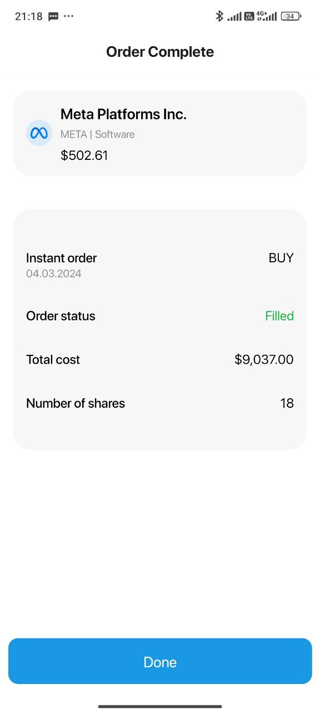
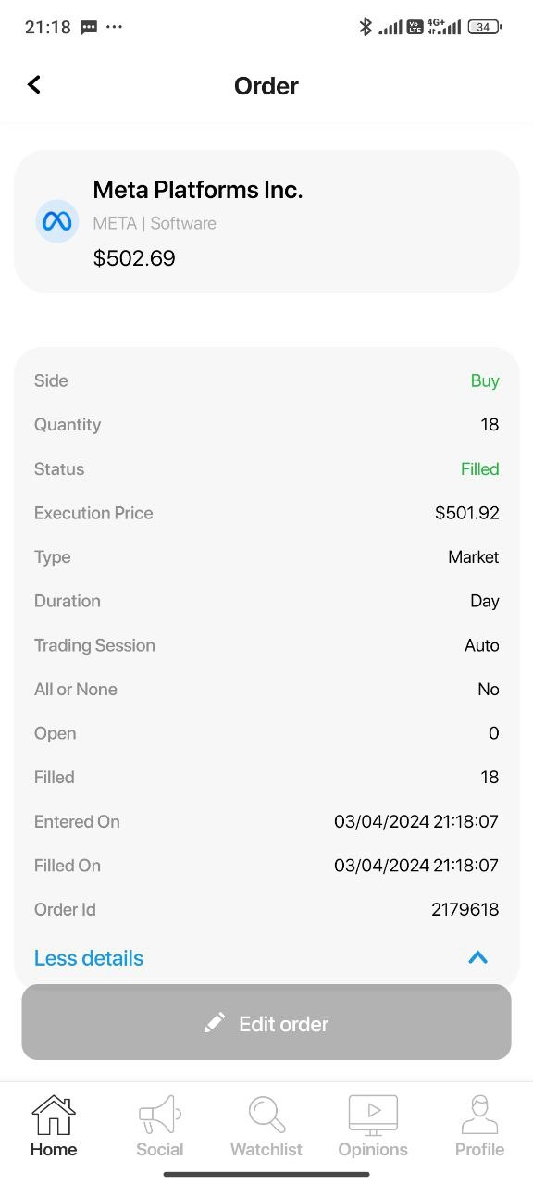
Проект | EtnaTrader Mobile
Название документа | Баг-репорт 5
Требования | -
Цель проверки | Проверка правильной работы функционала покупки акций
Дата проведения | 2024-03-04
Исполнитель | Павлович Е.М.
Среда тестирования | POCO F5, Версия OC (для POCO F5) - 1.0.1.0.UMRRUXM, Версия Android - 14 UKQ 1.230804.001. Build ETNA Lite version 1.11
Предусловия | 1. Приложение должно быть запущено 2. Открыта вкладка Home
Шаги теста | 1. Выбрать элемент поиска (иконка лупа)
 | 2. Напечатать в поле поиска название компании META
 | 3. Перейти во вкладку компании META
 | 4. Нажать кнопку BUY
 | 5.Внести в поле quantity количество акций 18
 | 6. Нажать кнопку Preview Order
 | 7. Нажать кнопку Confirm
 | 8. Во вкладке Order Complete pаписать Total cost и нажать кнопку Done
 | 9. Во вкладке Orders history выбрать последнюю совершенную операцию
 | 10. Рассчитать Executions Price путем деления Total cost на количество купленных акций (5): 9037,00 / 18 = 502,06
шаг 8
шаг 11
 | 11. Во вкладке Order сравнить Executions Price (501,92) с расчетной величиной

Ожидаемый результат | Программная величина Executions Price должна совпадать с рассчетной
Фактический результат | Программная величина Executions Price НЕ совпадает с рассчетной
Статус бага | Major
Приоритет устранения бага
Прикрепленный файл | смотри --->

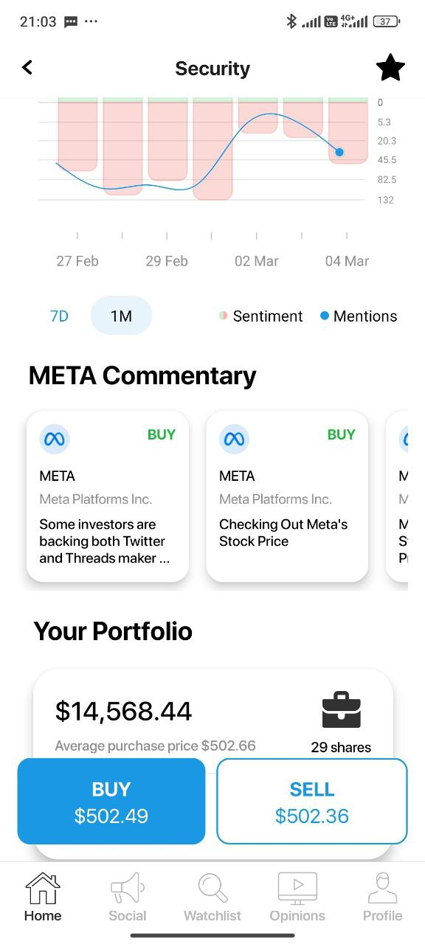
Проект | EtnaTrader Mobile
Название документа | Баг-репорт 6
Требования | -
Цель проверки | Проверка правильной работы функционала вкладки Security
Дата проведения | 2024-03-04
Исполнитель | Павлович Е.М.
Среда тестирования | POCO F5, Версия OC (для POCO F5) - 1.0.1.0.UMRRUXM, Версия Android - 14 UKQ 1.230804.001. Build ETNA Lite version 1.11
Предусловия | 1. Приложение должно быть запущено 2. Открыта вкладка Home
Шаги теста | 1. Выбрать элемент поиска (иконка лупа)
 | 2. Напечатать в поле поиска название компании META
 | 3. Перейти во вкладку компании META
 | 4. Спуститься до раздела META Commentary

Ожидаемый результат | Комментарии, касающиеся акций, можно пролистывать справо на лево, как в слайдере
Фактический результат | Комментарии, касающиеся акций, нельзя пролистывать. На экране помещаются только два комментария. Третий комментарий частично скрыт.
Статус бага | Minor
Приоритет устранения бага
Прикрепленный файл | смотри --->

